pipa
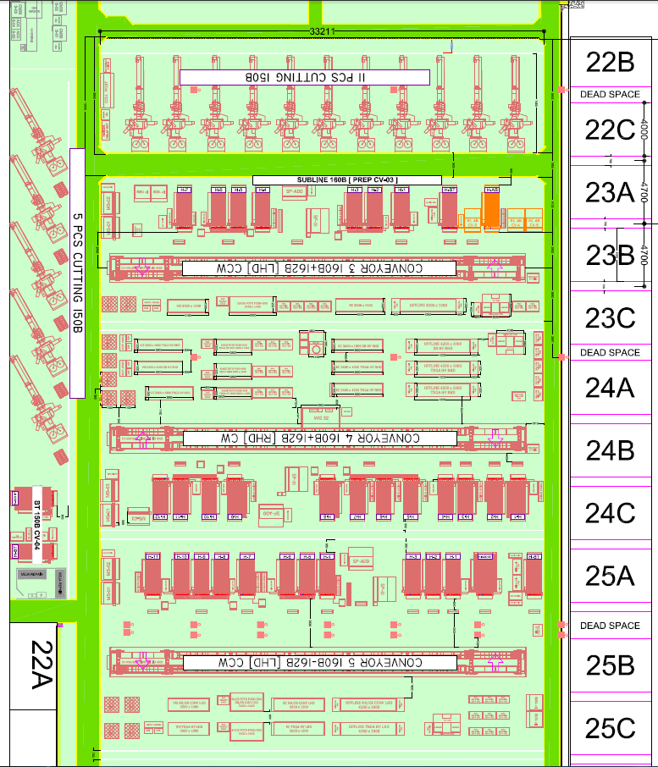
NO | NAMA | TIPE | SIZE
1 | PIPA UTAMA | MEDIUM GALV | 80A
2 | PIPA SECONDARY | MEDIUM GALV | 20A
3 | PIPA OUT | MEDIUM GALV | 15A
4 | COUPLER SET | NITTO | 15A
5 | Ball Valve JIS 10K Bronze Screw | Kitz | 80A

Add penambahan pipa kompresore untuk add cutting 150( LINE 22)

